Sheet1
仙台市 NanoTerasuシェアリング2000利用 事前確認シート

基本情報
貴組織の正式名称
部署・部門名
所在地（住所）
実験責任者 氏名
共同実験者 氏名

※共同実験者が実験責任者と所属等が異なる場合は氏名に加え、組織・部署名などをご記入ください。
※測定グループ全員をご記入ください。
※外国人の方は英語表記でご記入ください。

使用目的
今回提供される技術・貨物の使用目的について具体的に記載してください。

記入例：電極材料の劣化メカニズム解明および長寿命化の研究

この技術・貨物は、民生用途（民間・平和目的）のみに使用されますか？

 | →詳細

軍事・兵器開発などへの関与確認
貴組織は現在、大量破壊兵器（核兵器、化学・生物兵器、ミサイル）または通常兵器の開発、製造、
使用、貯蔵に関与していますか？

貴組織は軍隊、国防機関、またはそれらに関連する機関ですか？

属性確認
本実験に参加するすべてのメンバー（実験責任者および全共同実験者）の中に、以下のいずれかに
該当する方は含まれていますか？
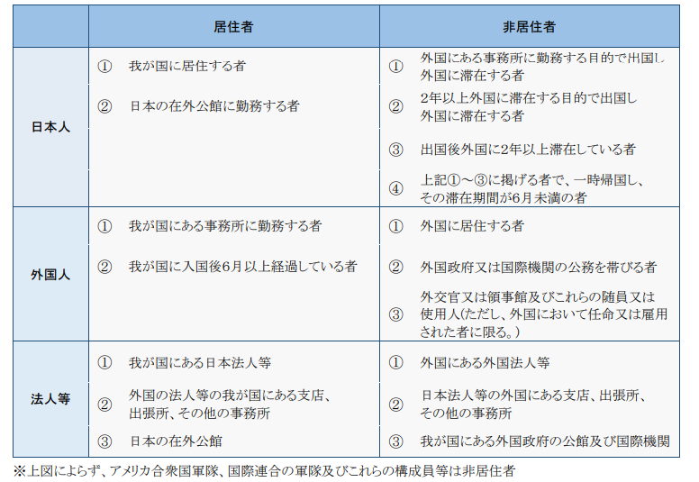
・非居住者（海外の機関から来日して参加する方など）
・特定類型該当者（居住者であっても、外国政府や外国法人などから強い影響（雇用契約や多額の資金提供等を受けている方）
 | →詳細（該当する方の氏名等）
 | （全員が居住者であり、特定類型には該当しない）

非居住者・特定類型該当者の定義（※）
非居住者： （日本人） | ①外国にある事務所に勤務する目的で出国し、外国に滞在する者
 | ②２年以上外国に滞在する目的で出国し外国に滞在する者
 | ③出国後外国に２年以上滞在している者。
 | ④上記①～③に掲げる者で、一時帰国し、その滞在期間が６か月未満の者
（外国人） | ①外国に居住する者
 | ②外国政府又は国際機関の公務を帯びる者
 | ③外交官又は領事館及びこれらの随員又は使用人（ただし、外国において任命又は雇用された者）
（法人等） | ①外国にある外国法人等
 | ②日本法人等の外国にある支店、出張所、その他の事務所
 | ③日本にある外国政府の公館及び国際機関

特定類型該当者： | 特定類型①雇用契約等の契約に基づき、外国政府等・外国法人等の支配下にある者
 | 特定類型②経済的利益に基づき、外国政府等の実質的な支配下にある者
 | 特定類型③国内において外国政府等の指示の下で行動する者
※詳細は経済産業省 外国為替法令の解釈及び運用について（昭和 55 年 11 月 29 日付蔵国第 4672 号）参照

私は、本実験の実験責任者（PI）として、以下の事項を遵守することを誓約します。
①共同実験者および外部共同利用者の管理
参加する全共同実験者および外部共同利用者に対し、当市要綱・PhoSICの各種規程を周知・徹底させます。
万が一違反があった場合は、責任を持って対処し、退去や利用停止等の処分に従います。

②法令遵守と輸出管理
機材・試料の輸出入、およびデータの持ち出しが「外為法」等の法令に該当する場合、所属機関
および自身の責任において必要な手続きを確実に行います。

③電子機器持込・持出申告 セキュリティについての確認
実験責任者（PI）は、参加する全ての共同実験者および外部共同利用者に対してPhoSICのセキュリティ規程
を周知し、遵守させる責任を負うことを確認（承諾）します。
また許可なく撮影、データの持ち出し、通信機器の使用を行いません。

重要：輸出管理に関する同意事項
ナノテラスからの貨物やデータなどの持ち出しにあたっては、日本国の外為法および米国の再輸出
規制（EAR）を遵守するとともに、該当する場合（非居住者または特定類型該当者である場合等）
は、自国（居住国・所属機関所在国）の安全保障輸出管理に関する法令を、利用者自らの責任に
おいて調査し、遵守することに同意します。

署名
日付 |  | 年 | 月 | 日
貴組織名
サイン（実験責任者） |  |  |  |  | 印
 | ※捺印（認印）は必須となります。

